Мягкая мебель
ООО Форт г.Ульяновск
14 Инженерный проезд, д.7а
тел./факс:8 (8422) 24-94-54, 24-94-41
8 (8422)54-44-01, 54-44-20 отдел Сбыта
www.fort-mebel.ru
8-917-050-76-70 Линда
Руководитель отдела продаж
Прайс-лист от 18.09.2017 г.
МОДЕЛЬ | до 300 руб.м | до 350 руб.м | до 400 руб.м | до 450 руб.м | до 500 руб.м. | до 550 руб.м. | до 600 руб.м. | до 650 руб.м. | до 700 руб.м. | до 750 руб.м. | до 800 руб.м.
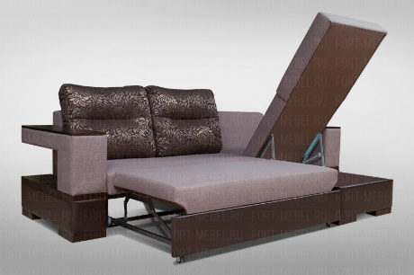 AlЕХ | 27370 | 28117 | 28865 | 29612 | 30360 | 31107 | 31855 | 32602 | 33350 | 34098 | 34845
кресло | 11407 | 11895 | 12383 | 12871 | 13359 | 13847 | 14335 | 14823 | 15311 | 15799 | 16287
кресло-кровать | 12932 | 13542 | 14152 | 14762 | 15372 | 15982 | 16592 | 17202 | 17812 | 18422 | 19032
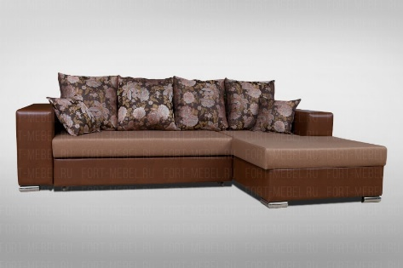 ГУДВИН | 23546 | 24156 | 24766 | 25376 | 25986 | 26596 | 27206 | 27816 | 28426 | 29036 | 29646
кресло | 8723 | 9211 | 9699 | 10187 | 10675 | 11163 | 11651 | 12139 | 12627 | 13115 | 13603
кресло-кровать | 10492 | 11102 | 11712 | 12322 | 12932 | 13542 | 14152 | 14762 | 15372 | 15982 | 16592
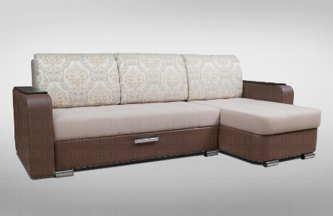 АДОНИС | 23973 | 24705 | 25437 | 26169 | 26901 | 27633 | 28365 | 29097 | 29829 | 30561 | 31293
кресло | 9577 | 10065 | 10553 | 11041 | 11529 | 12017 | 12505 | 12993 | 13481 | 13969 | 14457
кресло-кровать | 11346 | 11956 | 12566 | 13176 | 13786 | 14396 | 15006 | 15616 | 16226 | 16836 | 17446
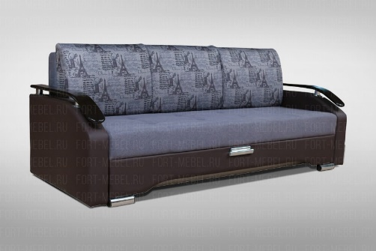 ОРФЕЙ | 17446 | 18056 | 18666 | 19276 | 19886 | 20496 | 21106 | 21716 | 22326 | 22936 | 23546
кресло | 9943 | 10431 | 10919 | 11407 | 11895 | 12383 | 12871 | 13359 | 13847 | 14335 | 14823
кресло-кровать | 11712 | 12322 | 12932 | 13542 | 14152 | 14762 | 15372 | 15982 | 16592 | 17202 | 17812
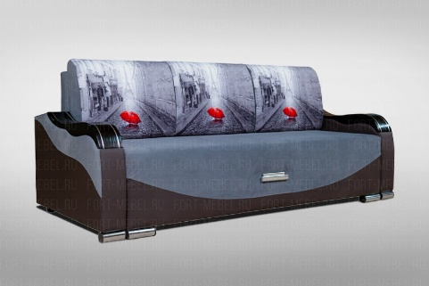 ПОРТО | 18666 | 19276 | 19886 | 20496 | 21106 | 21716 | 22326 | 22936 | 23546 | 24156 | 24766
кресло | 10187 | 10675 | 11163 | 11651 | 12139 | 12627 | 13115 | 13603 | 14091 | 14579 | 15067
кресло-кровать | 11956 | 12566 | 13176 | 13786 | 14396 | 15006 | 15616 | 16226 | 16836 | 17446 | 18056
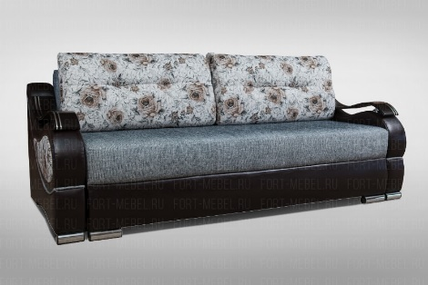 Фаворит | 19886 | 20557 | 21228 | 21899 | 22570 | 23241 | 23912 | 24583 | 25254 | 25925 | 26596
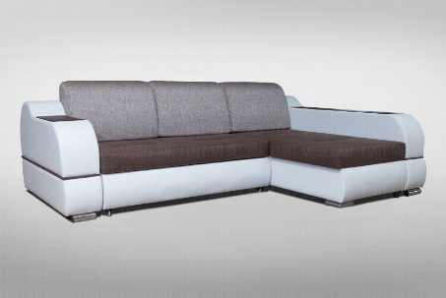 Версаль | 30744 | 31720 | 32696 | 33672 | 34648 | 35624 | 36600 | 37576 | 38552 | 39528 | 40504
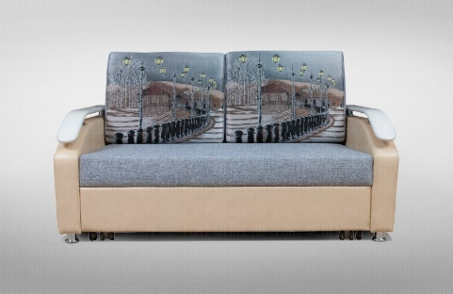 ДУГЛАС 1 ЕВ-3 | 18666 | 19276 | 19886 | 20496 | 21106 | 21716 | 22326 | 22936 | 23546 | 24156 | 24766
кресло | 8723 | 9211 | 9699 | 10187 | 10675 | 11163 | 11651 | 12139 | 12627 | 13115 | 13603
кресло-кровать | 10492 | 11102 | 11712 | 12322 | 12932 | 13542 | 14152 | 14762 | 15372 | 15982 | 16592
ДУГЛАС 2 с ящиком | 18239 | 18849 | 19459 | 20069 | 20679 | 21289 | 21899 | 22509 | 23119 | 23729 | 24339
кресло | 8723 | 9211 | 9699 | 10187 | 10675 | 11163 | 11651 | 12139 | 12627 | 13115 | 13603
кресло-кровать | 10492 | 11102 | 11712 | 12322 | 12932 | 13542 | 14152 | 14762 | 15372 | 15982 | 16592
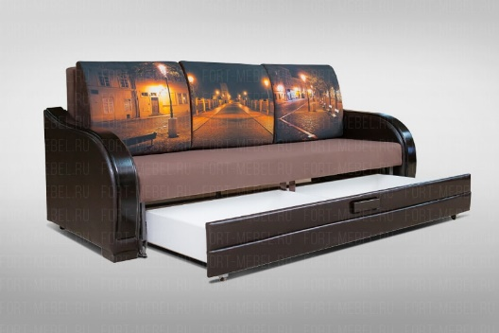 ДУГЛАС 2 (премьера) | 20069 | 20679 | 21289 | 21899 | 22509 | 23119 | 23729 | 24339 | 24949 | 25559 | 26169
кресло | 10797 | 11285 | 11773 | 12261 | 12749 | 13237 | 13725 | 14213 | 14701 | 15189 | 15677
кресло-кровать | 12566 | 13176 | 13786 | 14396 | 15006 | 15616 | 16226 | 16836 | 17446 | 18056 | 18666
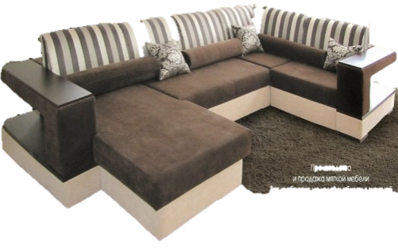 ДУГЛАС 3 механизм дельфин | 47580 | 48800 | 50020 | 51240 | 52460 | 53680 | 54900 | 56120 | 57340 | 58560 | 59780
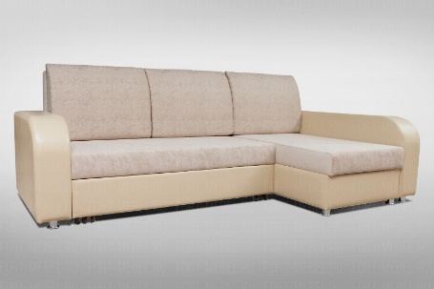 ДУГЛАС 4 механизм ЕВ-3 | 26230 | 27145 | 28060 | 28975 | 29890 | 30805 | 31720 | 32635 | 33550 | 34465 | 35380
КРЕСЛО (Дуглас, Дуглас 1, Дуглас 2, Дуглас 4) | 8723 | 9211 | 9699 | 10187 | 10675 | 11163 | 11651 | 12139 | 12627 | 13115 | 13603
КРЕСЛО-КРОВАТЬ (Дуглас, Дуглас 1, Дуглас 2, Дуглас 4) | 10492 | 11102 | 11712 | 12322 | 12932 | 13542 | 14152 | 14762 | 15372 | 15982 | 16592
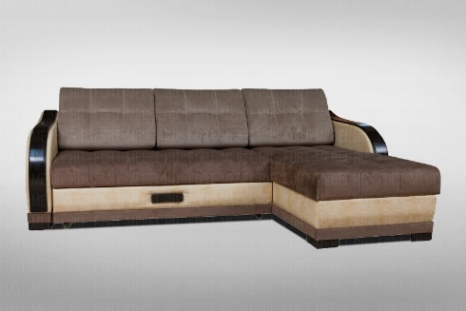 Угловой диван БЕЛЛА | 28365 | 29158 | 29951 | 30744 | 31537 | 32330 | 33123 | 33916 | 34709 | 35502 | 36295
кресло БЕЛЛА | 11773 | 12261 | 12749 | 13237 | 13725 | 14213 | 14701 | 15189 | 15677 | 16165 | 16653
кресло-кровать | 13542 | 14152 | 14762 | 15372 | 15982 | 16592 | 17202 | 17812 | 18422 | 19032 | 19642
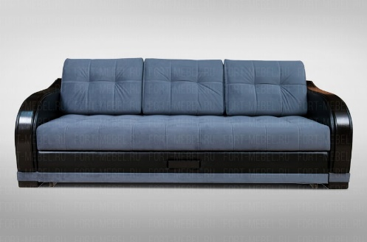 диван БЕЛЛА | 20740 | 21655 | 22570 | 23485 | 24400 | 25315 | 26230 | 27145 | 28060 | 28975 | 29890
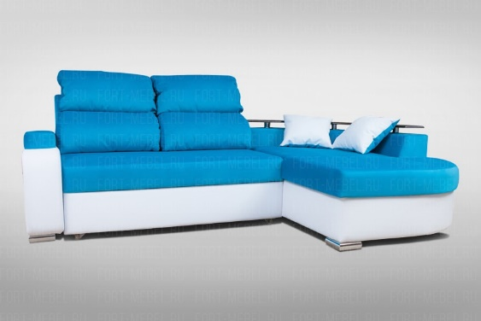 ВАЛЕНТО- 01 | 31842 | 32757 | 33672 | 34587 | 35502 | 36417 | 37332 | 38247 | 39162 | 40077 | 40992
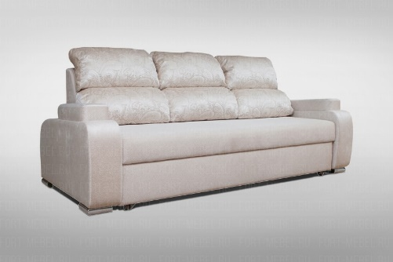 ВАЛЕНТО - 02 | 20374 | 21167 | 21960 | 22753 | 23546 | 24339 | 25132 | 25925 | 26718 | 27511 | 28304
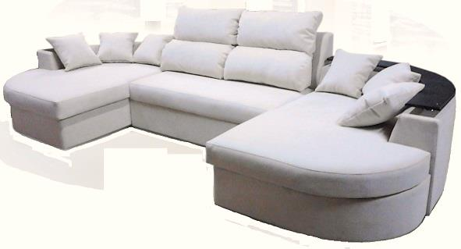 ВАЛЕНТО - 03 | 46604 | 47702 | 48800 | 49898 | 50996 | 52094 | 53192 | 54290 | 55388 | 56486 | 57584
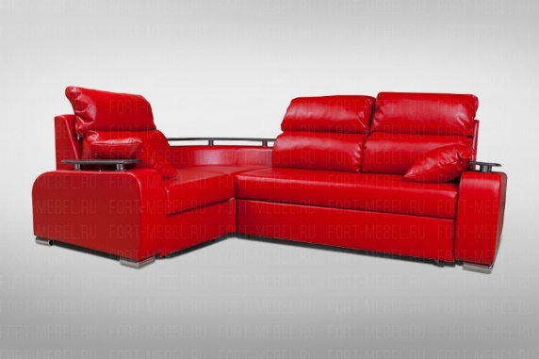 ВАЛЕНТО - 04 | 33062 | 33977 | 34892 | 35807 | 36722 | 37637 | 38552 | 39467 | 40382 | 41297 | 42212
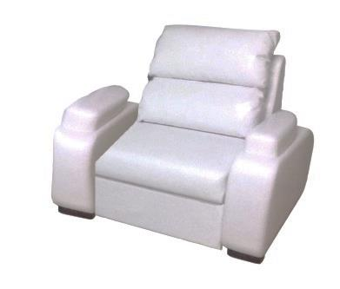 Кресло Валенто | 11895 | 12383 | 12871 | 13359 | 13847 | 14335 | 14823 | 15311 | 15799 | 16287 | 16775
ВАЛЕНТО-05 "МОДУЛЬ"
Модуль дивана | 10810 | 11155 | 11500 | 11845 | 12190 | 12535 | 12880 | 13225 | 13570 | 13915 | 14260
Модуль угла | 5526.6 | 5807.2 | 6087.8 | 6368.4 | 6649 | 6929.6 | 7210.2 | 7490.8 | 7771.4 | 8052 | 8332.6
Модуль полукресла | 5221.6 | 5380.2 | 5538.8 | 5697.4 | 5856 | 6014.6 | 6173.2 | 6331.8 | 6490.4 | 6649 | 6807.6
Модуль кашалота | 9028 | 9272 | 9516 | 9760 | 10004 | 10248 | 10492 | 10736 | 10980 | 11224 | 11468
Модуль подлокотника | 2220.4 | 2305.8 | 2391.2 | 2476.6 | 2562 | 2647.4 | 2732.8 | 2818.2 | 2903.6 | 2989 | 3074.4
Модуль подлокотника с баром | 2952.4 | 3037.8 | 3123.2 | 3208.6 | 3294 | 3379.4 | 3464.8 | 3550.2 | 3635.6 | 3721 | 3806.4
Итого | 35759 | 37637 | 38857 | 40077 | 41297 | 42517 | 43737 | 44957 | 46177 | 47397 | 48617
1) Упаковка: диван -100 руб., кресло- 50 руб., угловой диван -150 руб.
2) В заказе обязательно указывайте стороны угла с символами "Г" и "7"
3) Подлокотники с декором из МДФ дороже на 1150 руб.(Дуглас 1, Дуглас 2, кресло, кресло-кровать)
4) Фараон с баром дороже на 1840руб.
5) Подлокотники Премьера-1720 руб., Конкорд-1150 руб., Адонис-750 руб.

